2017.2（最新）
「ほっと大東」の変遷
平成 ９年 ３月 ９日 住民参加型ボランティア団体
「ほっと大東」設立
平成１２年 ８月１９日 特定非営利活動法人
「ほっと大東」設立総会
１１月 ７日 島根県より特定非営利活動法人
「ほっと大東」設立認証
１１月 ９日 「ほっと大東」設立登記
平成１３年 １月 ６日 介護保険事業（居宅介護支援）
「ケアプランほっと」開始
１月１１日 介護保険事業（通所介護）
「デイサービスほっと」開始
３月２８日 学童（園児）の預かり保育開始
６月 １日 大東町の放課後児童対策事業
「ちゃれんじクラブ」受託
平成１８年 ９月１９日 雲南市福祉有償運送運営協議会にて
有償運送事業 承認
９月２９日 中国運輸局より福祉有償運送の
許可取得
平成２１年 １月 ７日 平成２０年度
「県民いきいき活動奨励賞」受賞
５月 １日 通所介護事業所
「デイサービス新庄」開設
平成22年１０月 １日 認知症対応型通所介護事業所
「デイサービスゆけむりの里」開設
平成24年１１月２９日 公益財団法人 あしたの日本を創る協会
「あしたのまち・くらしづくり活動賞」
「振興奨励賞」受賞
平成25年 2月 7日 「24時間テレビ」チャリティー委員会
より福祉車両1台を 受贈
特定非営利活動法人

ほっと大東
「ほっと大東」の事業内容

介護保険事業
◎ 指定居宅介護支援事業所 ケアプラン ほっと
◎ 指定通所介護事業所 デイサービス ほっと
指定介護予防通所介護事業所 デイサービス ほっと
◎ 指定通所介護事業所 デイサービス 新庄
指定介護予防通所介護事業所 デイサービス 新庄
◎ 指定認知症対応型通所介護事業所
デイサービス ゆけむりの里
その他事業
◎ ミニデイサービス
◎ 助け合い活動
（清掃・通院介助・買い物・草取りなど・・・）
◎ 福祉有償移送サービス（国交省許可事業）
◎ 学童預かり保育（ちゃれんじクラブ）
（雲南市の放課後児童対策受託事業）
◎ 幼稚園児（幼児）の預かり保育
◎ 生活相談業務
※ お客様の個人情報を保護する為「個人情報取扱規定」を制定しております。
所在地と連絡先
◎ ケアプラン ほっと
◎ デイサービス ほっと
住所 〒699-1251 雲南市大東町新庄283-1
TEL 0854-43-8008 FAX 0854-43-8007
◎ デイサービス 新庄
住所 〒699-1251 雲南市大東町新庄286-1
TEL 0854-43-8055 FAX 0854-43-8056
◎ デイサービス ゆけむりの里
住所 〒699-1251 雲南市大東町新庄286-9
TEL 0854-43-8115 FAX 0854-43-8116
◎ 預かり保育 （ちゃれんじクラブ）
住所 〒699-1252 雲南市大東町田中43-9
TEL 0854-43-6848 FAX 0854-43-6848

ケアプラン ほっと
デイサービス ほっと

デイサービス 新庄

デイサービス新庄
桂荘
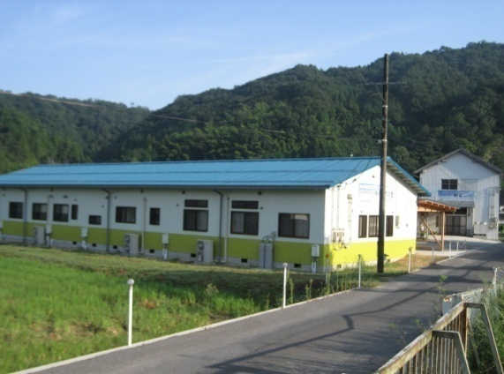

デイサービス
ゆけむりの里

デイサービス ゆけむりの里
ローソン
ちゃれんじクラブ

〒699-1251 雲南市大東町新庄283-1
℡ 0854（43）8008 Fax 0854（43）8007
E-mail : hottoman@hotaru.yoitoko.jp



心安らぐサービスを目指して

「ほっと安心」していただくために、
私たちはボランティア精神を
忘れずに、高齢者の声を大切声こえ
にしながら活動をつづけます。

送迎、食事の提供、健康チェック、レクリエーション
などで楽しみます。
★利用日 毎週 木曜日
★利用料金 １,２００円（但し町外は１,４００円）

その他の事業

ミニデイサービス
助け合い活動

清掃、通院介助・付添、買い物、自宅での見守り
食事の配達
★基本利用料金 1時間 800円
(通院介助・見守りなど）
(但し、移乗介助 1回 500円）

介護保険、その他の生活全般にわたる相談と介護保険申請から、サービス計画をお手伝いします。
★通常の実施地域 市内（大東町・木次町・加茂町・三刀屋町）
利用者の自立を目指し、送迎、食事の提供、入浴、健康チェック、レクリエーションなどで楽しみます。
★利用日 毎週 月～日曜日
（但し、12/30～1/4を除く）


介護保険事業
x

居宅介護支援
園児の預かり保育
学童の子育て支援
雲南市放課後児童対策事業の受託事業
（ちゃれんじクラブ）

園児及び児童を預かり、家庭的な雰囲気の中で遊べる場を提供します。（学童は雲南市委託事業）
★ 利用日 学期日、毎週月～土曜日
（但し 8/13～15 12/29～1/4を除く）
★ 保育時間 学期日、下校、降園後 18時半まで
春・夏・冬休み 7：30～18：30まで
★ 利用料金 基本預かり料
半日500円、1日1000円
（その他、おやつ代、教材費等別途）

通所介護
（デイサービス ほっと 定員 30名）
（デイサービス 新 庄 定員 30名）
認知症対応型通所介護
（デイサービス ゆけむりの里 定員12名）
笹巻き作り

福祉有償移送サービス
（中国運輸局許可事業）

★対象者
高齢者や障害のある方など単独ではタクシーや
バス等の公共交通機関を利用する事が困難な方。
★利用するには
大東総合センター
保健福祉課（0854-43-6142）
又はほっと大東（0854-43-8008）へ相談の上
お申込下さい。
★営業日 年中無休で対応致します。
★基本料金 20ｋｍ未満 200円
★基本料金 20ｋｍ以上 400円
★距離制 1kmにつき 150円

★ 施設見学等お気軽にお問い合わせ下さい。

Sheet2
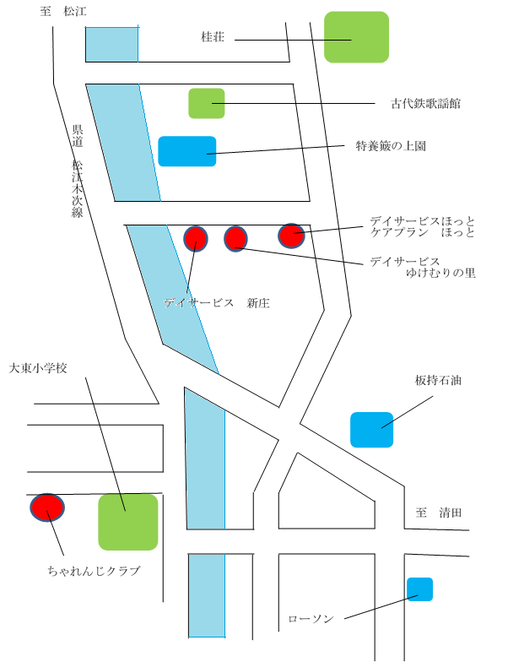
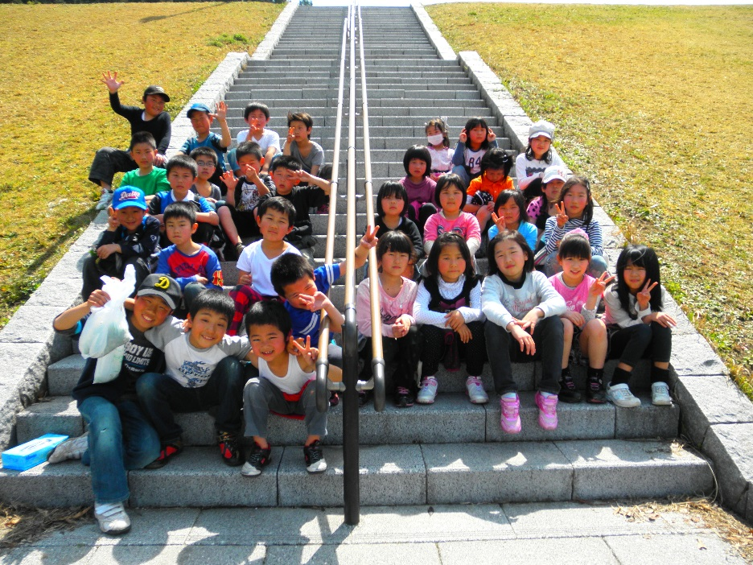
「ほっと大東」の変遷
平成 9年 3月 9日 住民参加型ボランティア団体
「ほっと大東」 設立
平成12年 8月 19日 特定非営利活動法人
「ほっと大東」設立総会
11月 ７日 島根県より特定非営利活動法人
「ほっと大東」設立認証
11月 3日 「ほっと大東」設立登記
平成13年 1月 6日 介護保険事業（居宅介護支援）
「ケアプランほっと」開所
1月11日 介護保険事業（通所介護）
「デイサービスほっと」開所
3月28日 学童（園児）の預り保育開所
6月 1日 大東町の放課後児童対策事業
「ちゃれんじクラブ」受託
平成18年 9月19日 雲南市福祉有償運送運営協議会にて
有償運送事業 承認
9月29日 中国運輸局より福祉有償運送の許可取得
平成21年 1月 7日 平成20年度
「県民いきいき活動奨励賞」受賞
5月 1日 介護保険事業（通所介護）
「デイサービス新庄」開所
平成22年10月 1日 認知症対応型通所介護事業所
「デイサービスゆけむりの里」開所
平成24年11月29日 公益財団法人 あしたの日本を創る協会
「あしたのまち・くらしづくり活動賞」
「振興奨励賞」 受賞
平成25年 2月 7日 24時間テレビチャリティー委員会より
福祉車両１台 受贈
平成29年 4月 1日 雲南市委託事業
「サロン ほっと」 開所

「ほっと大東」の事業内容

介護保険事業
◎ 指定居宅介護支援事業所 ケアプラン ほっと
◎ 指定通所介護事業所（指定介護予防通所介護事業所）
デイサービス ほっと
◎ 指定通所介護事業所（ 指定介護予防通所介護事業所）
デイサービス 新庄
◎ 指定認知症対応型通所介護事業所
デイサービス ゆけむりの里
◎ 雲南市委託事業（通所型基準緩和サービス事業）
サロン ほっと
その他事業
◎ ミニデイサービス
◎ 助け合い活動
（清掃・通院介助・買い物・草取りなど・・・）
◎ 福祉有償移送サービス（国交省許可事業）
◎ 学童預かり保育（ちゃれんじクラブ）
（雲南市の放課後児童対策受託事業）
◎ 幼稚園児（幼児）の預かり保育
※ お客様の個人情報を保護する為「個人情報取扱規定」
を制定しております。
所在地と連絡先
◎ ケアプラン ほっと
◎ デイサービス ほっと
住所 〒699-1251 雲南市大東町新庄283-1
TEL 0854-43-8008 FAX 0854-43-8007
◎ デイサービス 新庄
住所 〒699-1251 雲南市大東町新庄286-1
TEL 0854-43-8055 FAX 0854-43-8056
◎ デイサービス ゆけむりの
住所 〒699-1251 雲南市大東町新庄286-9
TEL 0854-43-8115 FAX 0854-43-8116
◎ サロン ほっと（桂荘内）
住所 〒699-1251 雲南市大東町中湯石204-1
TEL 0854-43-8008 FAX 0854-43-8007
（ほっと事務所）
◎ 預かり保育 （ちゃれんじクラブ）
住所 〒699-1252 雲南市大東町田中43-9
TEL 0854-43-6848 FAX 0854-43-6848

Sheet3

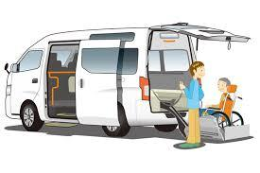

心安らぐサービスを目指して

「ほっと」安心していただくために、私たちはボランティア精神を忘れずに、高齢者の声を大切にしながら活動をつづけます。

その他の事業


ミニデイサービス
助け合い活動

送迎、食事の提供、健康チェック、レクリエーションなどで楽しみます。
★ 利用日 毎週木曜日
★ 利用料金 1200円（但し町外は1400円）
★ 会場 海潮温泉施設「桂荘」
清掃、通院介助、付添い、買い物、自宅での見守り、食事の配達。

介護保険事業

居宅介護支援事業
（ケアプランほっと）

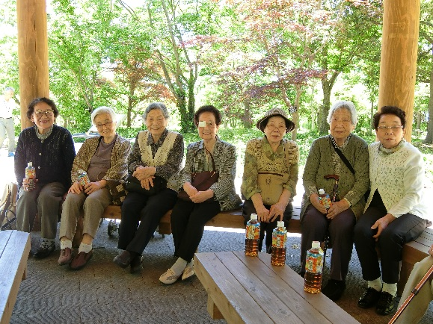
★ 基本利用料金 1時間 800円
（通院介助・見守りなど但し、移乗介助は1回500円））

介護保険、その他の生活全般にわたる相談と介護保険申請
から、サービスの計画をお手伝いします。
★ 通常の実施地域 ★
市内（大東町・木次町・加茂町・三刀屋町）

子育て支援事業
（ちゃれんじクラブ）
雲南市放課後児童クラブ
（園児の預り保育）

指定通所介護事業
（デイサービス ほっと 定員 30名）
（デイサービス 新 庄 定員 30名）
指定認知症対応型通所介護事業
（デイサービス ゆけむりの里 定員 12名）
雲南市委託事業
（サロン ほっと 定員 25名）
★ 会場：海潮温泉施設「桂荘」
★ 毎週 火曜日
送迎、食事の提供、健康チェック、
レクリエーションなどで楽しみます。
福祉有償移送サービス
（中国運輸局許可事業）

★対象者
高齢者や障がいのある方など、単独ではタクシ
ーやバス等の公共交通機関を利用する事が困難な方。
★利用するには
雲南市へ申請が必要です。
雲南市長寿障がい福祉課0854-47-1042）
又は、ほっと大東（0854-43-8008）
へ相談ください。
★営業日 年中無休で対応致します。
★基本料金 20㎞未満 200円
40㎞以上 400円
★距離制 1kmにつき 150円

利用者の自立を目指し、送迎、食事の提供、入浴、健康チェック、リハビリ（ＰＴ．ＯＴによる）レクリエーションなどで楽しみます。
★利用日 毎週月～日曜日（但し、12/30～1/4を除く）
園児及び児童を預り、家庭的な雰囲気の中で遊べる場を提供します。

2026.4
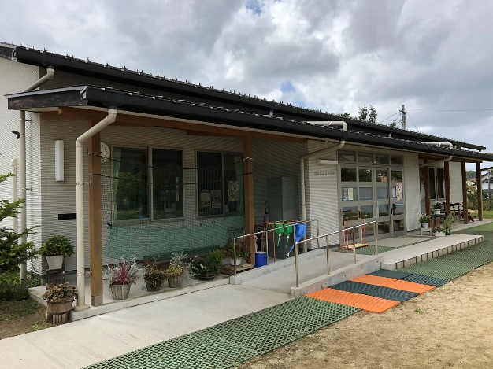
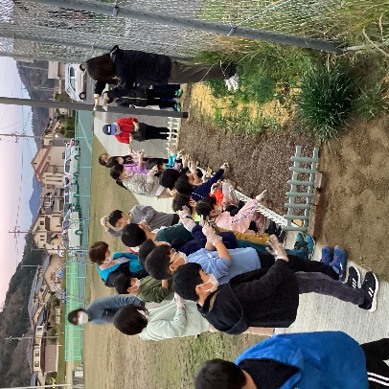
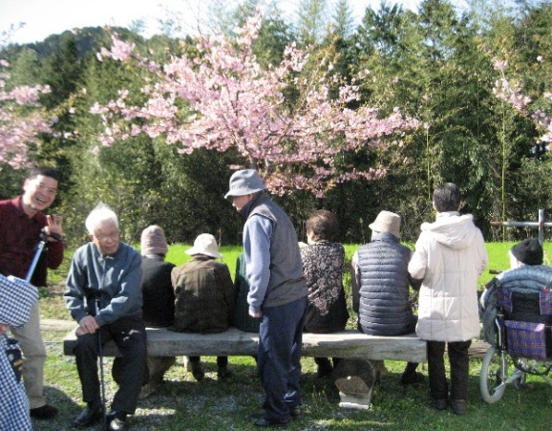
「ほっと大東」の変遷
平成 9年 3月 9日 住民参加型ボランティア団体
「ほっと大東」 設立
平成12年8月19日 特定非営利活動法人
「ほっと大東」設立総会
11月 3日 「ほっと大東」設立登記
11月 7日 島根県より特定非営利活動法人
「ほっと大東」設立認証
平成13年 1月 6日 介護保険事業（居宅介護支援）
「ケアプランほっと」開所
1月11日 介護保険事業（通所介護）
「デイサービスほっと」開所
3月28日 学童（園児）の預り保育開所
6月 1日 大東町の放課後児童対策事業
「ちゃれんじクラブ」受託
平成18年 9月19日 雲南市福祉有償運送運営協議会にて
有償運送事業 承認
9月29日 中国運輸局より福祉有償運送の許可取得
平成21年 1月 7日 平成20年度
「県民いきいき活動奨励賞」受賞
5月 1日 介護保険事業（通所介護）
「デイサービス新庄」開所
平成22年10月１日 認知症対応型通所介護事業所
「デイサービスゆけむりの里」開所
平成24年11月29日 公益財団法人 あしたの日本を創る協会
「あしたのまち・くらしづくり活動賞」
「振興奨励賞」 受賞
平成25年 2月 7日 24時間テレビチャリティー委員会より
福祉車両１台 受贈
平成29年 4月 1日 雲南市委託事業
「サロン ほっと」 開所
令和 8年 3月31日 認知症対応型通所介護事業所
「デイサービスゆけむりの里」閉所
4月 1日 ミニデイサービス名称変更
「カフェにこにこ」

「ほっと大東」の事業内容



介護保険事業
◎ 指定居宅介護支援事業所 ケアプラン ほっと
◎ 指定通所介護事業所（指定介護予防通所介護事業所）
デイサービス ほっと
◎ 指定通所介護事業所（ 指定介護予防通所介護事業所）
デイサービス 新庄
◎ 介護予防・日常生活支援総合事業
（通所型基準緩和サービス事業） サロン ほっと
その他事業
◎ カフェにこにこ
◎ 助け合い活動
（清掃・通院介助・買い物 等）
◎ 福祉有償移送サービス（国交省許可事業）
◎ 学童預かり保育（ちゃれんじクラブ）
（雲南市の放課後児童対策受託事業）
◎ 幼稚園児（幼児）の預かり保育
※ お客様の個人情報を保護する為「個人情報取扱規定」
を制定しております。
所在地と連絡先
◎ ケアプラン ほっと
◎ デイサービス ほっと
住所 〒699-1251 雲南市大東町新庄283-1
TEL 0854-43-8008 FAX 0854-43-8007
◎ デイサービス 新庄
住所 〒699-1251 雲南市大東町新庄286-1
TEL 0854-43-8055 FAX 0854-43-8056
◎ サロン ほっと（ほっと大東別館）
住所 〒699-1251 雲南市大東町新庄286-9
TEL 0854-43-8008 FAX 0854-43-8007
（ほっと事務所）
◎ 預かり保育 （ちゃれんじクラブ）
住所 〒699-1252 雲南市大東町田中58-1
TEL 0854-43-6848 FAX 0854-43-6848

“ほっと”安心できるサービスをめざして
こころ安らぐサービスをめざして

〒699-1251
島根県雲南市大東町新庄283-1
特定非営利活動法人 ほっと大東
TEL：0854-43-8008
FAX：0854-43-8007
URL : http://user.yoitoko.jp/hottoman/
県道松江木次線
古代鉄歌謡館
特養簸の上園
ケアプランほっと デイサービスほっと

サロンほっと カフェにこにこ
デイサービス新庄
大東小学校
板持石油店

ちゃれんじクラブ
ローソン

心安らぐサービスを目指して

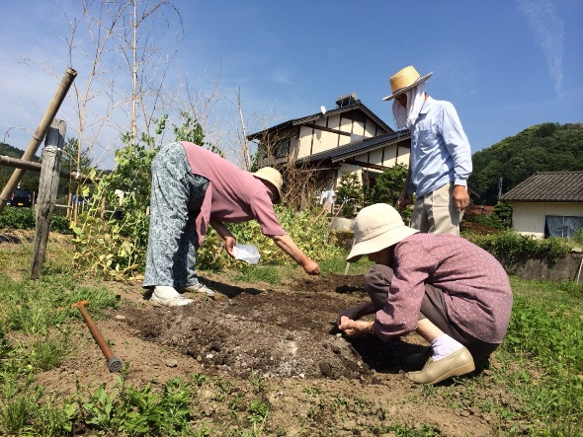

その他の事業
介護保険事業
福祉有償移送サービス
（中国運輸局許可事業）

カフェにこにこ

送迎、食事の提供、健康チェック、
レクリエーションなどで楽しみます。
★利用日 毎週金曜日
（年末年始・お盆・祝日休み）
★利用料金 1500円
★会場 ほっと大東別館
★利用するには
雲南市へ申請が必要です。
ほっと大東へご相談ください。（0854-43-8008）
★営業日 年中無休で対応致します。(要相談)
★基本料金
20㎞未満 200円
20㎞以上 400円
★距離制
1kmにつき 300円
居宅介護支援事業
（ケアプランほっと）

介護保険、その他の生活全般にわたる相談と介護保険申請からサービスの計画をお手伝いします。
★通常の実施地域★
市内（大東町・木次町・加茂町・三刀屋町）

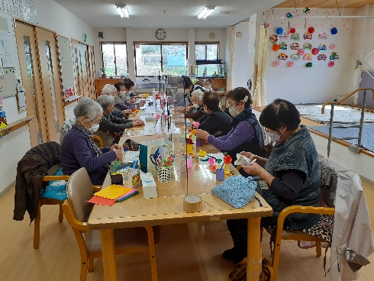

指定通所介護事業
（デイサービス ほっと 定員 30名）
（デイサービス 新 庄 定員 30名）
介護予防・日常生活支援総合事業
（通所型基準緩和サービス事業）
（サロン ほっと 定員 20名）
★会場：ほっと大東別館
★毎週 火曜日（年末年始・お盆・祝日休み）
送迎、食事の提供、健康チェック、
レクリエーションなどで楽しみます。

利用者の自立を目指し、送迎、食事の提供、
入浴、健康チェック、リハビリ（ＰＴ．ＯＴによる）
レクリエーションなどで楽しみます。
★利用日 毎週月～土曜日
（但し、12/30～1/3を除く）

子育て支援事業
（ちゃれんじクラブ）
雲南市放課後児童クラブ
（園児の預り保育）
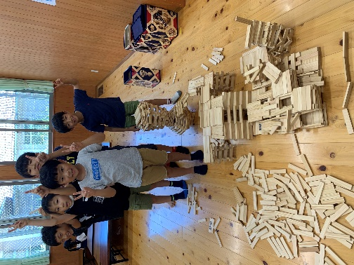

助け合い活動


園児及び児童を預り、家庭的な雰囲気の中で遊べる場を提供します。
清掃、通院介助、買い物 等
ご相談ください。

★基本利用料金 1時間 1000円
※介助者の車代1km20円

